Informações Gerais
Limpar
INNOFILL DVD Desenvolvimento de Manuais de Instruções (BA) |  |  | Algumas planilhas apresentam arquivos linkados, os mesmos são exclusivamente para conferência de conteúdo.
Projeto: | 894xxxxx-xxxxxx
Tipo:
Reiniciar processo
Modelo: | DVD
SAP Nr.: |  | *ABAS - LEGENDA
Revisão: |  |  | Geral
Número da máquina: |  |  | Mecânica
Ano de Fabricação: |  |  | Elétrica
Máquina: |  |  | Automação / Software
Cliente: |  |  | Exceções/Gerador

Componentes integrados
 |  |  | **EXEMPLO DE PREENCHIMENTO**
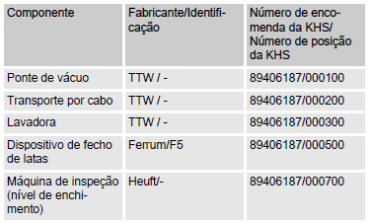

Limpar
Componentes integrados
Componente | Fabricante / Identificação | Número de encomenda da KHS / Número de posição da KHS

Dispositivos de Mecânicos
Limpar

Dispositivos | Descrição |  | Aplicável (X)

Enclausuramento de proteção | Painéis de revestimento fixados nas partes externas da armação da máquina. | 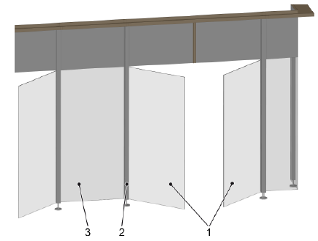
Interruptor de porta com bloqueio | As portas estão associadas a áreas de comutação. Durante a produção e a limpeza, as portas são bloqueadas por travas magnéticas. | 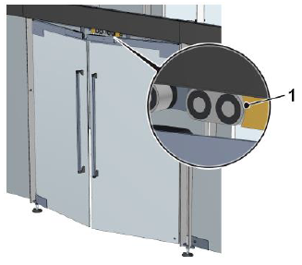
Trava antiqueda | O dispositivo de fixação é usado para anexar uma proteção antiqueda. | 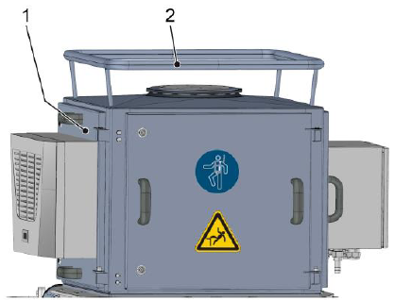
Válvula de segurança | A válvula de segurança protege o sistema pressurizado e os módulos precedentes contra sobrepressão não permitida. | 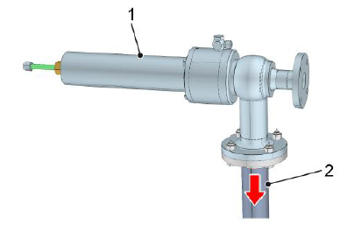
Destravamento de fuga | Na carenagem da máquina, encontra-se uma haste em cada área de proteção para o destravamento das portas no caso de fuga. | 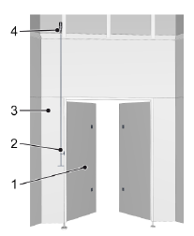
Sistema de monitoramento de CO2 | O posto de trabalho principal do operador da máquina é monitorado por um equipamento de medição de CO2. | 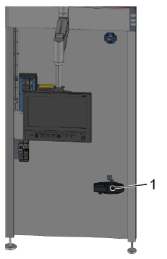
Chave de segurança | As chaves de segurança são fornecidas em cada porta de acesso e em cada porta de serviço do enclausuramento da máquina para liberar o travamento das portas
Sensor de pressão | O sensor de pressão registra a pressão dos fluidos na tubulação. Com base na pressão, o controle identifica e monitora os estados de operação e os processos.
Manômetro | O manômetro registra a pressão dos fluidos na tubulação. A pressão serve para reconhecer e monitorar as condições e procedimentos operacionais.
Sensor de temperatura | Com base na medição da temperatura, o sistema de controle detecta e monitora as temperaturas especificadas pelo processo.
Sonda de nível de enchimento | O sensor do nível de enchimento mede o nível de enchimento no recipiente. Dependendo do tamanho do recipiente, são instaladas duas ou mais sondas de nível de enchimento.
Medidores de vazão | Os medidores de vazão registram na alimentação de fluídos o volume de fluídos por unidade de tempo (fluxo volumétrico).
Sonda de vazio | A sonda de aviso de vazio evita o funcionamento a seco da bomba, que pode danificar ou destruir a bomba. | 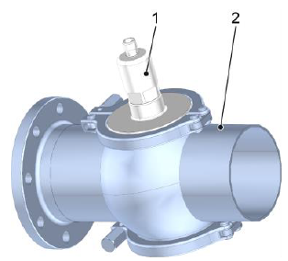
Medidor de condutividade | A partir da condutividade, o controle reconhece e monitora os estados operacionais e procedimentos. | 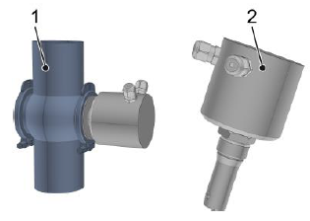
Oxímetro | O oxímetro mede a concentração de oxigênio no produto. | 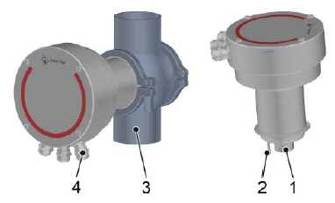
Analisador com sensor de CO2 | Mede a concentração de CO2, brix e o conteúdo de álcool. | 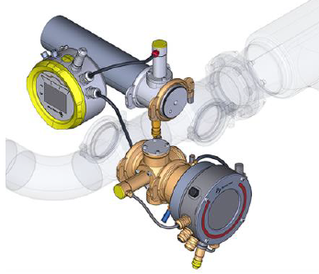

Estrutura
Limpar

Dispositivos | Descrição |  | Aplicável (X)

Sala higiênica | Para boas condições de envase de produtos, a envasadora encontra-se numa sala higiênica com teto de filtragem de ar. | 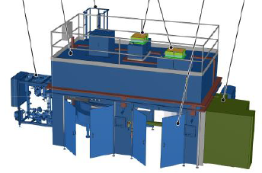
Válvula de coleta de amostra | Uma amostra do conteúdo do gasoduto pode ser colhida utilizando a amostragem válvula. | 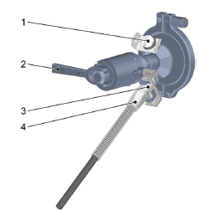
Redutor de pressão de água | O redutor de pressão reduz a pressão de alimentação de água para a exigida pela KHS. | 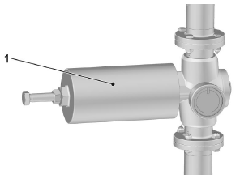
Redutor de pressão de gás | O redutor de pressão reduz a pressão de alimentação de gás para a exigida pela KHS. | 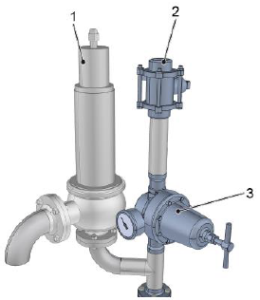
Filtros preliminares | Os filtros preliminares limpam o gás injetado antes de entrar no filtro de gás. | 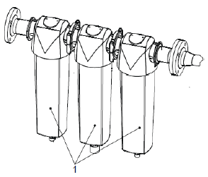
Conexão de vapor | O cartucho de filtro limpa o vapor antes deste ser levado aos filtros de gás pressurizado. | 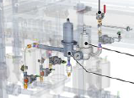
Exaustão de CO2 | Durante o envase, forma-se uma mistura de ar e CO2. Essa mistura de gases é sugada no manifold de válvulas pelo ventilador radial.
Aumento de pressão do ar de controle | Quando a pressão do ar de controle alimentado pela empresa operadora é menor do que a pressão mínima solicitada pela KHS. | 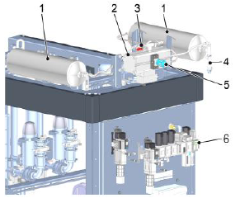
Dosagem de nitrogênio | Antes do processo de selagem, nitrogênio líquido é inserido na lata enchida. Estabiliza as talas e facilita o manejo das latas enchidas. | 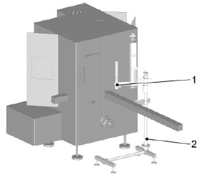
Caneca CIP Automática | As válvulas de enchimento são vedadas por placas de enxágue durante a limpeza interna (CIP). | 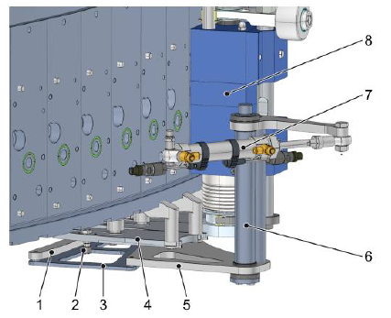
Ducha de latas | A ducha de latas enxagua as latas envasadas após a lacração, eliminando os resíduos de produto. | 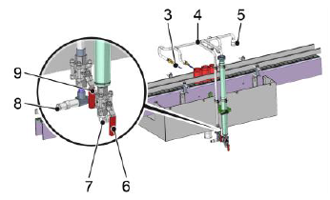
Válvulas acionadas por bus | Controladas pelo controle de processo. (I/O-Link-Master)
Válvulas acionadas por barramento | Controladas por ilha de válvulas.
Pneumática de segurança | Para assegurar a desconexão segura da alimentação de água durante o serviço e em caso de emergência.

Dados do sistema
Limpar

Especificação | Valor | Dados da enchedora
Tipo de enchedora | DVD | Especificação | Valor | Unidade
Projeto | 894xxxxx-xxxxxx | Círculo divisor da enchedora |  | mm | Exemplo de tabela - Projeto 89407120
N° de fabricação |  | Divisão da enchedora |  | mm
N° de máquina |  | Quantidade de pontos de enchimento |  | unid.
Ano de fabricação
Identificação

Componentes elétricos
Limpar

Dispositivos | Preview | Aplicável (X)

Interruptor principal | 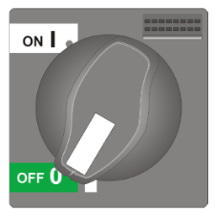
Interruptor UPS
Alavanca
Chave no transportador | 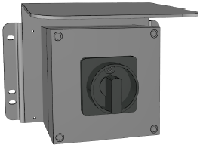
Luzes indicadoras de estado | 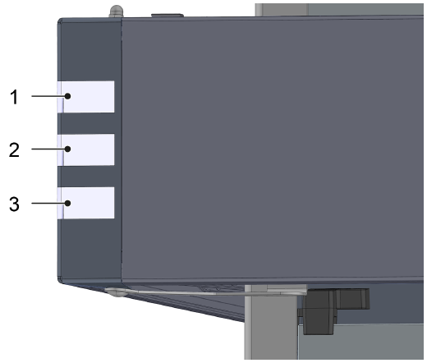
Sirene de aviso | 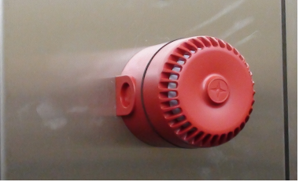
Aviso de arranque para partida automática | 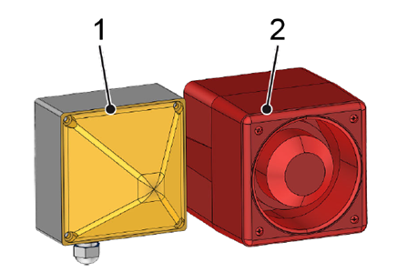
ReDiS | O interruptor de chave [ReDiS] liga a conexão de dados remota segura (por ex., uma conexão VPN).
Controle portátil
Controle portátil bimanual | 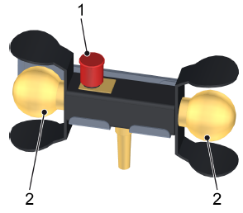

Botoeiras
 |  |  |  | O arquivo ao lado pode ser utilizado para montagem de 's fora do padrão formatado
Limpar

Padrão | Denominação | Aplicável (X) | Variações do padrão (quantidade)

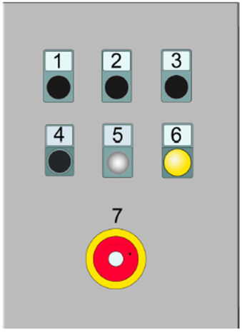 | P100
 | P300
 | P400
 | P500
 | P800
 | P900
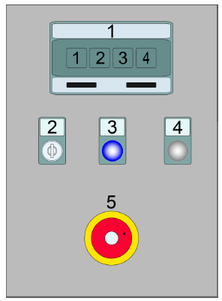 | P100 Seletor de modo de operação
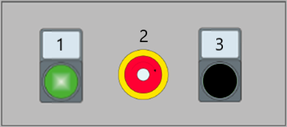 | P101
 | P201
 | P301
 | P401
 | P501
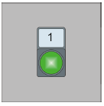 | P102
 | P202
 | P302
 | P402
 | P502
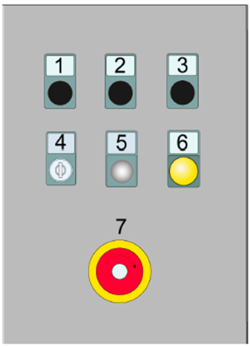 | P200 Cilindro de elevação
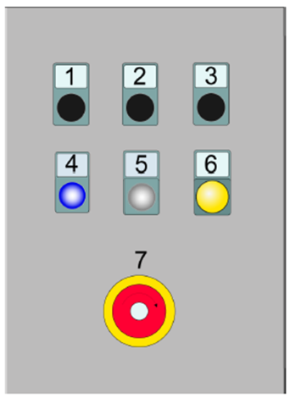 | P200.1 Falha de entrada
 | P800.1 Trava da porta
 | P810 Trava da porta
 | P20 "Passo a passo do agitador"
 | V1 "avançar produto"
 | P4 "Avançar produto"
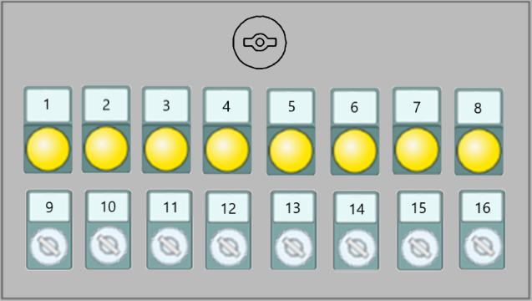 | P10 Luzes e seletores - CIP
 | P11 Luzes e seletores - Produção
 | P12
 | P13
 | P14

Tipo de IHM
Limpar

IHM UTILIZADA |  | Não escolhido

Aplicável ? (Selecione uma opção valida) | Modelo de IHM - Preview | Divisões de Descritivo
 | 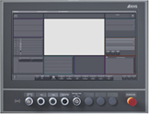 KHS CLEARLINE HMI 3.0 - 21,5 inch full hd panel | 1. Interface IHM
 |  | 2. Estados de operação e modos do operação
 |  | 3. Descritivo de operação (Produção e setup)
 |  | 4. Falhas

Aplicável ? (Selecione uma opção valida) | Modelo de IHM - Preview | Divisões de Descritivo
 |  KHS CLEARLINE HMI 1.0 - 15 inch | 1. Interface IHM
 |  | 2. Estados de operação e modos do operação
 |  | 3. Descritivo de operação (Produção e setup)
 |  | 4. Falhas

Aplicável ? (Selecione uma opção valida) | Modelo de IHM - Preview | Divisões de Descritivo
 | 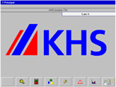 KHS PV1500 plus Allen-Bradley | 1. Interface IHM
 |  | 2. Estados de operação e modos do operação
 |  | 3. Descritivo de operação (Produção e setup)
 |  | 4. Falhas

Aplicável ? (Selecione uma opção valida) | Modelo de IHM - Preview | Divisões de Descritivo
 | 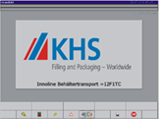 | 1. Interface IHM
 |  | 2. Estados de operação e modos do operação
 |  | 3. Descritivo de operação (Produção e setup)
 |  | 4. Falhas

Aplicável ? (Selecione uma opção valida) | Modelo de IHM - Preview | Divisões de Descritivo
 | 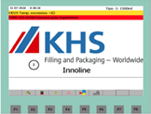 KHS Rockwell | 1. Interface IHM
 |  | 2. Estados de operação e modos do operação
 |  | 3. Descritivo de operação (Produção e setup)
 |  | 4. Falhas

Aplicável ? (Selecione uma opção valida) | Modelo de IHM - Preview | Divisões de Descritivo
 | 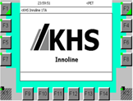 KHS Siemens | 1. Interface IHM
 |  | 2. Estados de operação e modos do operação
 |  | 3. Descritivo de operação (Produção e setup)
 |  | 4. Falhas

Exceções
Limpar

Exceção | Descrição | Aplicável | Está planilha relaciona as exceções técnicas do manual de instruções, não é necessário o preenchimento
Cognitas | Descritivo de segurança usado pela alemanha em manuais traduzidos para português.
Layout dos dispositivos de proteção | Layout dos dispositivos de proteção presentes na máquina/sistema.
Layout dos postos de trabalho | Layout dos postos de trabalho e dispositivos de comando interligados à máquina/sistema.
Layout dos isolamentos de energia | Layout do posicionamento dos bloqueios manuais para energias ou fluidos.
Direcionar para normas KHS | Direciona para normas padrões KHS em relação à fluidos, lubrificação e limpeza.
Retrolavagem do filtro | Quando o filtro está antes de um ponto de dreno e a IHM está programada para para lavagem e limpeza do filtro.

Gerador
Substituir tabelas


Gerar manual

Substituir imagens

